factor 1 Rel. Ranks
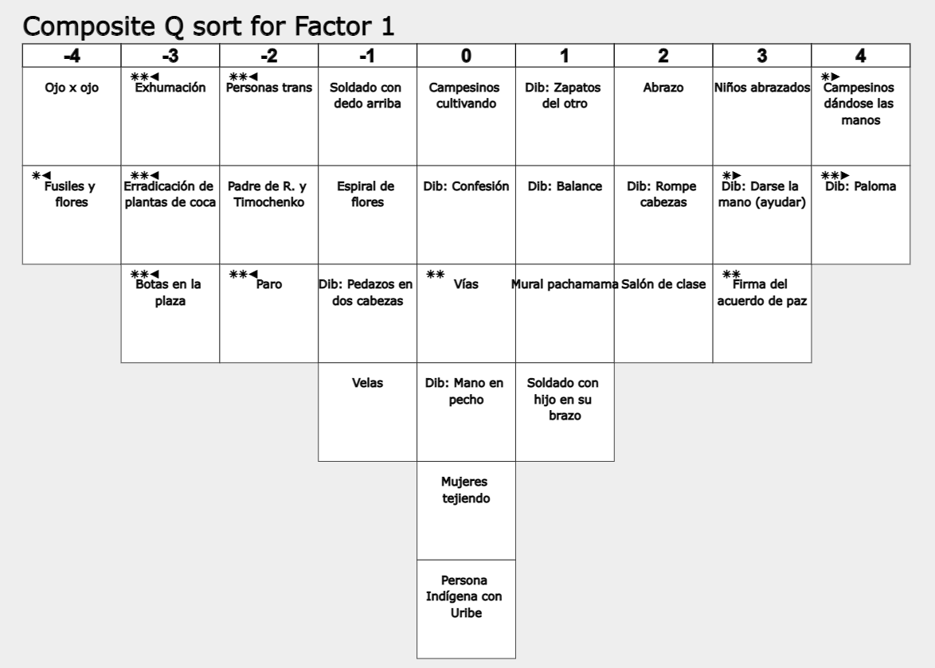
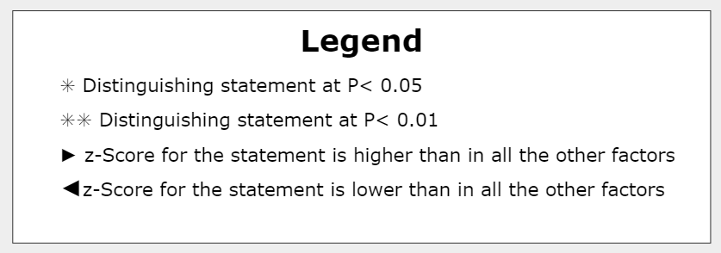
 | Relative Ranking of Statements in factor 1
 |  |  | Consensus
 | Highest Ranked Statements | factor 1 | Distinguishing | factor 2 | factor 3 | factor 4 | factor 5
4 | Campesinos dándose las manos | 4 | D | 2 | 3 | 3 | 3
27 | Dib: Paloma | 4 | D* | 3 | 1 | 0 | -2

 | Positive Statements Ranked Higher in factor 1 Array than in Other Factor Arrays
25 | Dib: Darse la mano (ayudar) | 3 | D | 0 | 0 | 2 | -3
24 | Dib: Rompe cabezas | 2 |  | 1 | 0 | 2 | -2
26 | Dib: Zapatos del otro | 1 |  | 1 | 0 | 0 | -3
29 | Dib: Confesión | 0 |  | -3 | -3 | -4 | -1
23 | Dib: Mano en pecho | 0 |  | -1 | -2 | -1 | 0
22 | Persona Indígena con Uribe | 0 |  | -3 | -4 | -4 | -1

 | Negative Statements Ranked Lower in factor 1 Array than in Other Factor Arrays
10 | Campesinos cultivando | 0 |  | 0 | 2 | 2 | 3
6 | Mujeres tejiendo | 0 |  | 0 | 3 | 1 | 1
16 | Velas | -1 |  | -1 | -1 | -1 | 0
5 | Personas trans | -2 | D* | 0 | 1 | 1 | 4
18 | Padre de la R. y Timochenko | -2 |  | 0 | 4 | -2 | -1
21 | Paro | -2 | D* | -2 | -1 | 1 | 0
17 | Exhumación | -3 | D* | -1 | 0 | 0 | -2
12 | Erradicación de plantas de coca | -3 | D* | 0 | -2 | 0 | 0
15 | Botas en la plaza | -3 | D* | 3 | 0 | -1 | 1

 | Lowest Ranked Statements
11 | Ojo x ojo | -4 |  | -4 | -4 | -3 | -3
2 | Fusiles y flores | -4 | D | 3 | -3 | -2 | -1

factor 2 Rel. Ranks
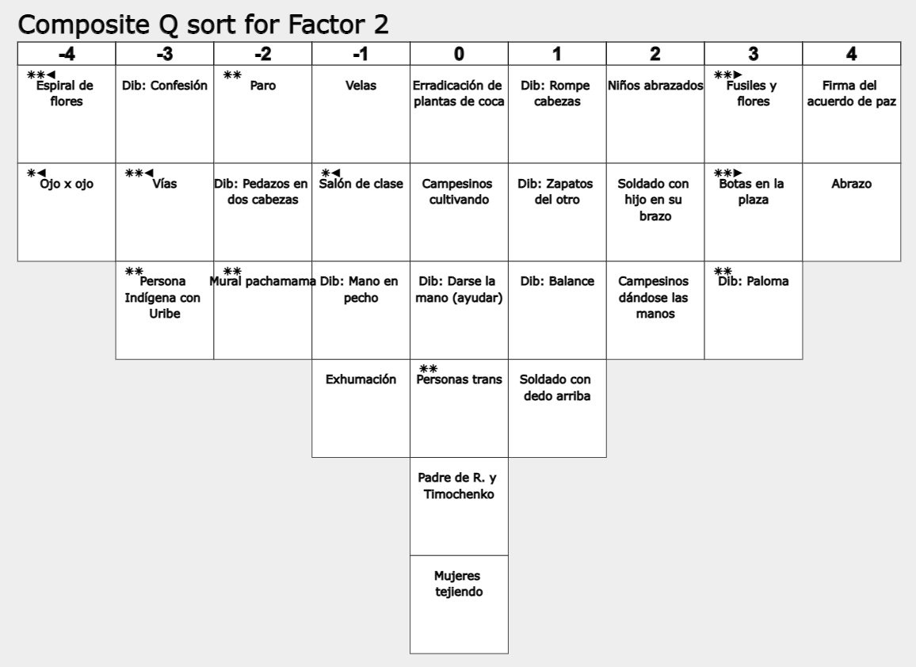
 | Relative Ranking of Statements in factor 2
 |  |  | Consensus
 | Highest Ranked Statements | factor 2 | Distinguishing | factor 1 | factor 3 | factor 4 | factor 5
3 | Firma del acuerdo de paz 2016 | 4 |  | 3 | 4 | -3 | 0
7 | Abrazo | 4 |  | 2 | 1 | 1 | 4

 | Positive Statements Ranked Higher in factor 2 Array than in Other Factor Arrays
2 | Fusiles y flores | 3 | D* | -4 | -3 | -2 | -1
15 | Botas en la plaza | 3 | D* | -3 | 0 | -1 | 1
26 | Dib: Zapatos del otro | 1 |  | 1 | 0 | 0 | -3
13 | Soldado con dedo arriba | 1 |  | -1 | -3 | -3 | 0
12 | Erradicación de plantas de coca | 0 |  | -3 | -2 | 0 | 0

 | Negative Statements Ranked Lower in factor 2 Array than in Other Factor Arrays
10 | Campesinos cultivando | 0 |  | 0 | 2 | 2 | 3
6 | Mujeres tejiendo | 0 |  | 0 | 3 | 1 | 1
16 | Velas | -1 |  | -1 | -1 | -1 | 0
20 | Salón de clase | -1 | D | 2 | 3 | 3 | 1
21 | Paro | -2 | D* | -2 | -1 | 1 | 0
30 | Dib: Pedazos en dos cabezas | -2 |  | -1 | -2 | 0 | 2
14 | Vías | -3 | D* | 0 | -1 | -1 | 2

 | Lowest Ranked Statements
9 | Espiral de flores | -4 | D* | -1 | -1 | -2 | 1
11 | Ojo x ojo | -4 | D | -4 | -4 | -3 | -3

factor 3 Rel. Ranks
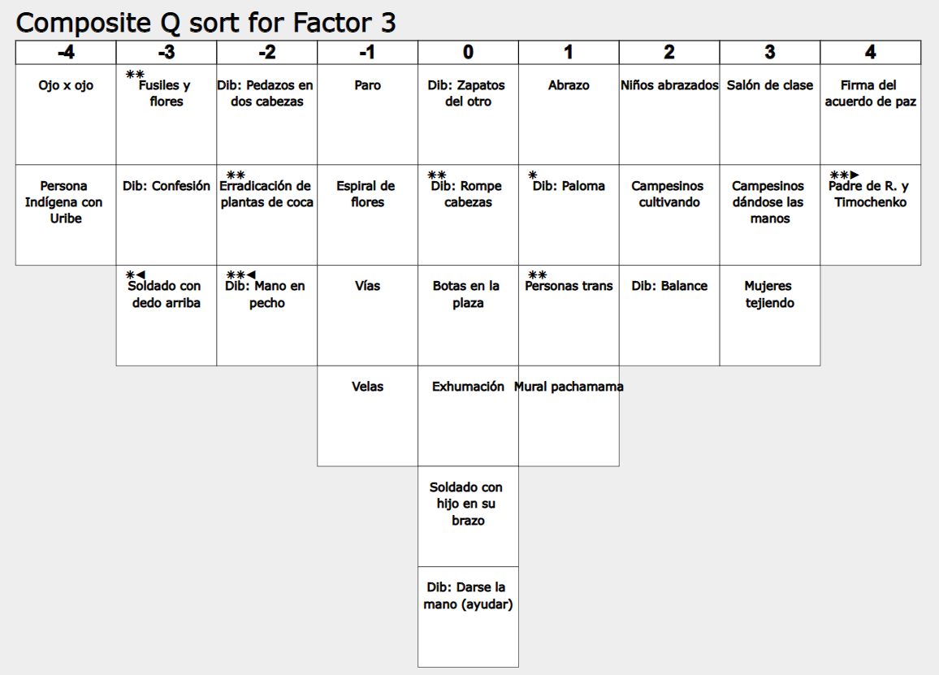
 | Relative Ranking of Statements in factor 3
 |  |  | Consensus
 | Highest Ranked Statements | factor 3 | Distinguishing | factor 1 | factor 2 | factor 4 | factor 5
3 | Firma del acuerdo de paz 2016 | 4 |  | 3 | 4 | -3 | 0
18 | Padre de la R. y Timochenko | 4 | D* | -2 | 0 | -2 | -1

 | Positive Statements Ranked Higher in factor 3 Array than in Other Factor Arrays
20 | Salón de clase | 3 |  | 2 | -1 | 3 | 1
6 | Mujeres tejiendo | 3 |  | 0 | 0 | 1 | 1
17 | Exhumación | 0 |  | -3 | -1 | 0 | -2

 | Negative Statements Ranked Lower in factor 3 Array than in Other Factor Arrays
1 | Soldado con hijo en su brazo | 0 |  | 1 | 2 | 0 | 3
16 | Velas | -1 |  | -1 | -1 | -1 | 0
30 | Dib: Pedazos en dos cabezas | -2 |  | -1 | -2 | 0 | 2
23 | Dib: Mano en pecho | -2 | D* | 0 | -1 | -1 | 0
13 | Soldado con dedo arriba | -3 | D | -1 | 1 | -3 | 0

 | Lowest Ranked Statements
11 | Ojo x ojo | -4 |  | -4 | -4 | -3 | -3
22 | Persona Indígena con Uribe | -4 |  | 0 | -3 | -4 | -1

factor 4 Rel. Ranks
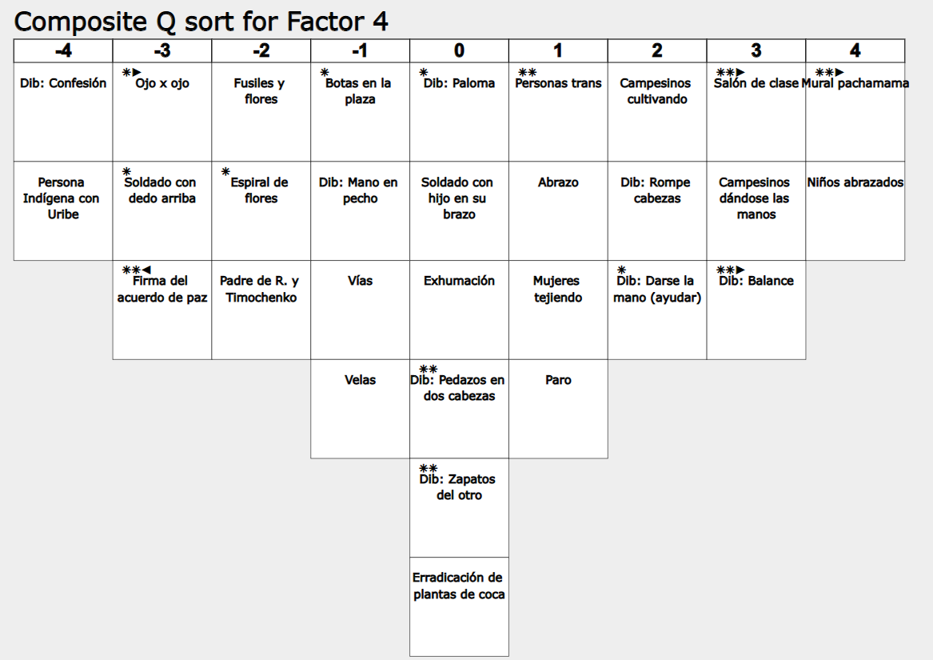
 | Relative Ranking of Statements in factor 4
 |  |  | Consensus
 | Highest Ranked Statements | factor 4 | Distinguishing | factor 1 | factor 2 | factor 3 | factor 5
8 | Mural pachamama | 4 | D* | 1 | -2 | 1 | -4
19 | Niños abrazados | 4 |  | 3 | 2 | 2 | 2

 | Positive Statements Ranked Higher in factor 4 Array than in Other Factor Arrays
20 | Salón de clase | 3 | D* | 2 | -1 | 3 | 1
28 | Dib: Balance | 3 | D* | 1 | 1 | 2 | -4
24 | Dib: Rompe cabezas | 2 |  | 2 | 1 | 0 | -2
21 | Paro | 1 |  | -2 | -2 | -1 | 0
17 | Exhumación | 0 |  | -3 | -1 | 0 | -2
12 | Erradicación de plantas de coca | 0 |  | -3 | 0 | -2 | 0

 | Negative Statements Ranked Lower in factor 4 Array than in Other Factor Arrays
1 | Soldado con hijo en su brazo | 0 |  | 1 | 2 | 0 | 3
16 | Velas | -1 |  | -1 | -1 | -1 | 0
18 | Padre de la R. y Timochenko | -2 |  | -2 | 0 | 4 | -1
13 | Soldado con dedo arriba | -3 | D | -1 | 1 | -3 | 0
3 | Firma del acuerdo de paz 2016 | -3 | D* | 3 | 4 | 4 | 0

 | Lowest Ranked Statements
29 | Dib: Confesión | -4 |  | 0 | -3 | -3 | -1
22 | Persona Indígena con Uribe | -4 |  | 0 | -3 | -4 | -1

factor 5 Rel. Ranks
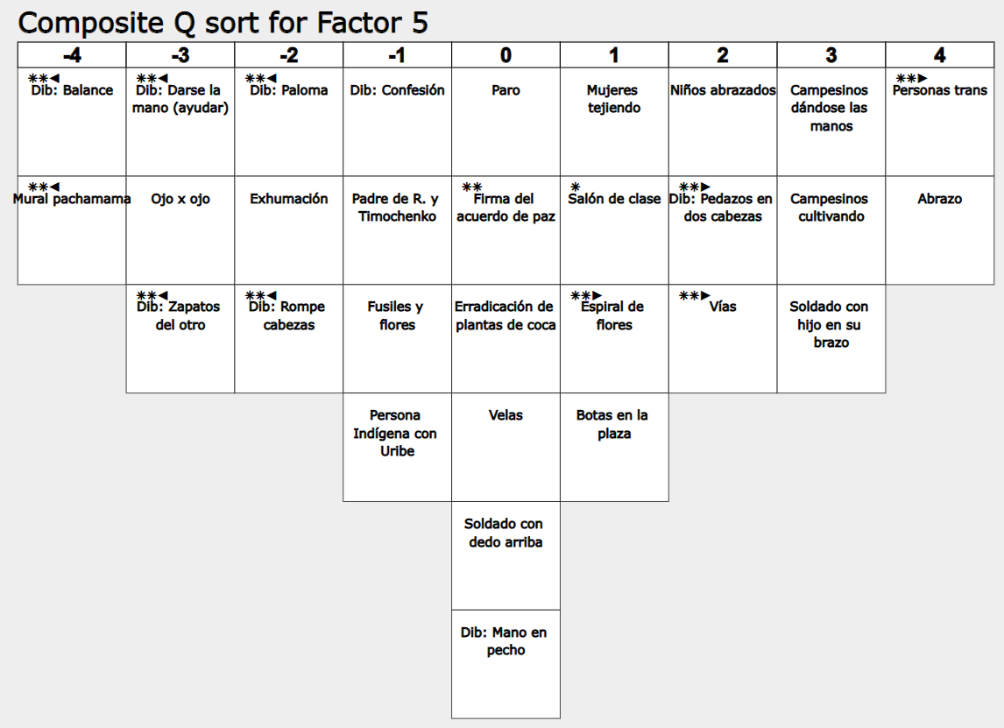
 | Relative Ranking of Statements in factor 5
 |  |  | Consensus
 | Highest Ranked Statements | factor 5 | Distinguishing | factor 1 | factor 2 | factor 3 | factor 4
5 | Personas trans | 4 | D* | -2 | 0 | 1 | 1
7 | Abrazo | 4 |  | 2 | 4 | 1 | 1

 | Positive Statements Ranked Higher in factor 5 Array than in Other Factor Arrays
10 | Campesinos cultivando | 3 |  | 0 | 0 | 2 | 2
1 | Soldado con hijo en su brazo | 3 |  | 1 | 2 | 0 | 0
30 | Dib: Pedazos en dos cabezas | 2 | D* | -1 | -2 | -2 | 0
14 | Vías | 2 | D* | 0 | -3 | -1 | -1
9 | Espiral de flores | 1 | D* | -1 | -4 | -1 | -2
12 | Erradicación de plantas de coca | 0 |  | -3 | 0 | -2 | 0
16 | Velas | 0 |  | -1 | -1 | -1 | -1
23 | Dib: Mano en pecho | 0 |  | 0 | -1 | -2 | -1

 | Negative Statements Ranked Lower in factor 5 Array than in Other Factor Arrays
27 | Dib: Paloma | -2 | D* | 4 | 3 | 1 | 0
24 | Dib: Rompe cabezas | -2 | D* | 2 | 1 | 0 | 2
25 | Dib: Darse la mano (ayudar) | -3 | D* | 3 | 0 | 0 | 2
26 | Dib: Zapatos del otro | -3 | D* | 1 | 1 | 0 | 0

 | Lowest Ranked Statements
28 | Dib: Balance | -4 | D* | 1 | 1 | 2 | 3
8 | Mural pachamama | -4 | D* | 1 | -2 | 1 | 4

